СВОБОДНЫЙ СКЛАД
ЦЕНЫ УКАЗАНЫ ПО СОСТОЯНИЮ НА 01.01!
Автотехника на складе
Марка | Год выпуска | Изображение | Класс автотехники | Назначение | Кол-во осей | Экологический класс | Технические характеристики | Количество на 01.01.2026г | Отпускная цена, с НДС, EXW г. Минск*
МАЗ-437121-540-000 | 2025 | 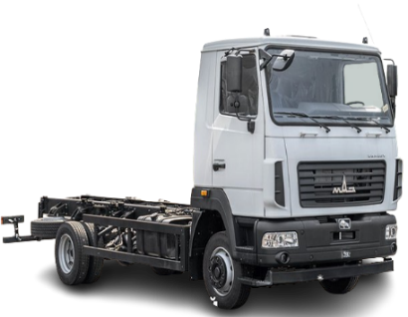 | АВТОМОБИЛИ БОРТОВЫЕ И ШАССИ | Шасси | 2-x осный | 5 | Мощность двигателя: 185 л.с; КП 6J70TA; грузоподьемность : 5 700 кг. | 6 | 144,372.00
МАЗ-437121-540-011 | 2025 |  | АВТОМОБИЛИ БОРТОВЫЕ И ШАССИ | Шасси | 2-х осный | 5 | Мощность двигателя: 185 л.с; КП 6J70TA; грузоподьемность : 5 550 кг. | 1 | 147,177.60
МАЗ-438121-2540-025 | 2025 | 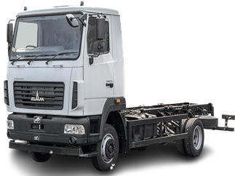 | АВТОМОБИЛИ БОРТОВЫЕ И ШАССИ | Шасси | 2-x осный | 5 | Мощность двигателя: 185 л.с; КП 6J76T; грузоподьемность : 6 540 кг. | 1 | 167,988.00
МАЗ-438121-540-001 | 2025 | 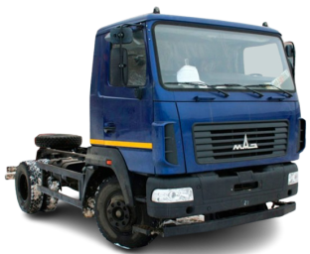 | АВТОМОБИЛИ БОРТОВЫЕ И ШАССИ | Шасси | 2-х осный | 5 | Мощность двигателя: 185 л.с; КП 6J76TA; грузоподьемность: 7 300 кг. | 1 | 154,639.20
МАЗ-438121-540-021 | 2025 |  | АВТОМОБИЛИ БОРТОВЫЕ И ШАССИ | Шасси | 2-х осный | 5 | Мощность двигателя: 185 л.с.; КП 6J76T; грузоподьемность: 7 400 кг. | 1 | 162,360.00
МАЗ-458121-530-000 | 2025 |  | САМОСВАЛЫ | Самосвал | 2-х осный | 5 | Мощность двигателя: 185 л.с., КП 6J76TA, грузоподъемность: 5 850 кг. | 1 | 179,277.60
МАЗ-534025-585-013 | 2025 | 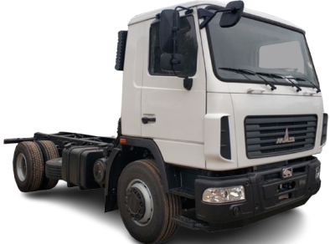 | АВТОМОБИЛИ БОРТОВЫЕ И ШАССИ | Шасси | 2-х осный | 5 | Мощность двигателя: 264 л.с., КП 9JS135TA, грузоподъемность: 13 240 кг. | 1 | 209,715.60
МАЗ-534026-517-030 | 2024 |  | АВТОМОБИЛИ БОРТОВЫЕ И ШАССИ | Шасси | 2-х осный | 5 | Мощность двигателя: 292 л.с; КП FC6A145; грузоподьемность: 12 600 кг. | 1 | 277,047.60
МАЗ-5340С2-525-013 | 2025 | 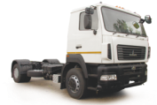 | АВТОМОБИЛИ БОРТОВЫЕ И ШАССИ | Шасси | 2-х осный | 5 | Мощность двигателя: 238 л.с; КП ZF 9S1310TО; грузоподьемность: 13 580 кг. | 10 | 218,623.20
МАЗ-5340С2-585-013 | 2025 | 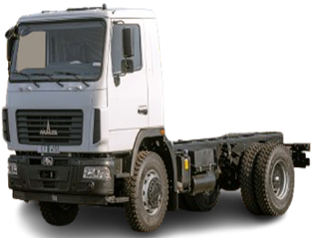 | АВТОМОБИЛИ БОРТОВЫЕ И ШАССИ | Шасси | 2-х осный | 5 | Мощность двигателя: 238 л.с; КП 9JS135TA; грузоподьемность: 13 580 кг. | 4 | 209,715.60
МАЗ-5434Х3-460-050Р1 | 2025 |  | АВТОМОБИЛИ БОРТОВЫЕ И ШАССИ | Шасси | 2-х осный | 4 | Мощность: 268 л.с.; КП: 9JS135TA, грузоподъемность: 10 450 кг | 2 | 319,180.80
МАЗ-544028-570-031 | 2025 | 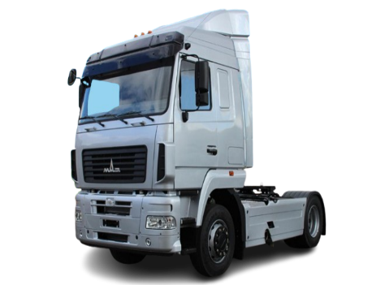 | СЕДЕЛЬНЫЕ ТЯГАЧИ | Тягач | 2-х осный | 5 | Мощность двигателя 423 л.с., КП 16JSDX240TA, грузоподъемность (нагрузка на ССУ): 10 500 кг. Высота ССУ: 1150 мм. | 15 | 284,294.40
МАЗ-544028-571-031 | 2025 | 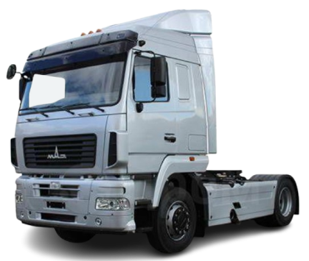 | СЕДЕЛЬНЫЕ ТЯГАЧИ | Тягач | 2-х осный | 5 | Мощность двигателя 423 л.с., КП 16JSDX240T, грузоподъемность (нагрузка на ССУ): 10 500 (бак 500 л) 10 350 (бак 700 л). | 1 | 283,339.20
МАЗ-5440С9-570-030 | 2025 | 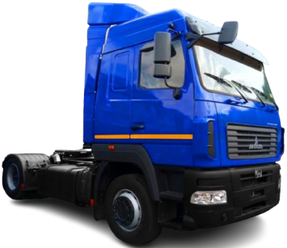 | СЕДЕЛЬНЫЕ ТЯГАЧИ | Тягач | 2-х осный | 5 | Мощность двигателя 420 л.с., КП 16JS200TA, грузоподъемность (нагрузка на ССУ): 10 500 кг. Bысота по ССУ: 1 250 мм. | 1 | 252,834.00
МАЗ-5440С9-570-031 | 2025 |  | СЕДЕЛЬНЫЕ ТЯГАЧИ | Тягач | 2-х осный | 5 | Мощность двигателя 420 л.с., КП 16JS200TA, грузоподъемность (нагрузка на ССУ): 10 500 кг. Bысота по ССУ: 1 150 мм. | 2 | 251,526.00
МАЗ-555025-551-000 | 2025 | 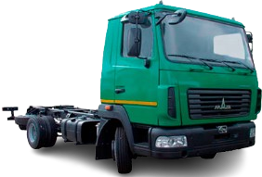 | АВТОМОБИЛИ БОРТОВЫЕ И ШАССИ | Шасси | 2-х осный | 5 | Мощность двигателя: 264 л.с; КП 9JS135TA; грузоподьемность: 13 150 кг. | 1 | 213,334.80
МАЗ-555026-585-000 | 2025 | 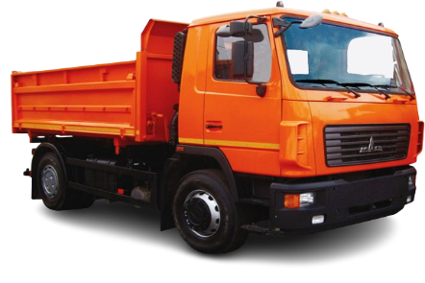 | САМОСВАЛЫ | Самосвал | 2-х осный | 5 | Мощность двигателя: 292,4 л.с; КП 9JS135TA; грузоподьемность: 10 200 кг. | 1 | 210,009.60
МАЗ-630226-5575-060 | 2025 |  | АВТОМОБИЛИ БОРТОВЫЕ И ШАССИ | Шасси | 3-х осный | 5 | Мощность двигателя: 292,4 л.с; КП 9JS135TA; грузоподьемность: 16 300 кг. | 1 | 307,060.80
МАЗ-63022J-575-065 | 2024 |  | АВТОМОБИЛИ БОРТОВЫЕ И ШАССИ | Шасси | 3-х осный | 5 | Мощность двигателя 393 л.с., КП 12JS200TA, грузоподъемность: 11 050 кг. | 1 | 341,269.20
МАЗ-631228-8575-012 | 2025 |  | АВТОМОБИЛИ БОРТОВЫЕ И ШАССИ | Шасси | 3-х осный | 5 | Мощность двигателя 423 л.с., КП 12JSDX240TA, грузоподъемность: 22 750 кг. | 2 | 299,139.60
МАЗ-631228-8578-012 | 2025 | 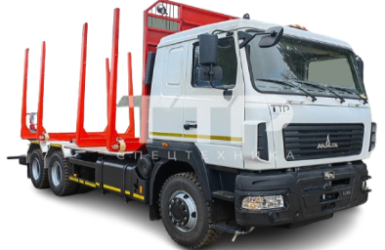 | СОРТИМЕНТОВОЗЫ | Сортиментовоз | 3-х осный | 5 | Мощность двигателя 423 л. с., КП 12JS200TA, грузоподъемность: 20 800 кг. | 1 | 320,538.00
МАЗ-63122J-8537-030 | 2025 |  | АВТОМОБИЛИ БОРТОВЫЕ И ШАССИ | Бортовой-зерновоз | 3-х осный | 5 | Мощность двигателя: 400 л.с; КП 12JS200TA; грузоподьемность: 13 000 кг. | 1 | 302,455.20
МАЗ-6312С3-585-010 | 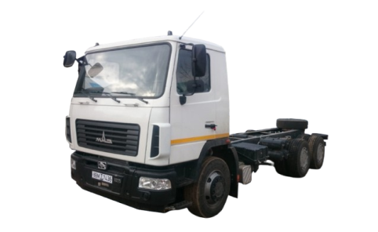 2025 |  | АВТОМОБИЛИ БОРТОВЫЕ И ШАССИ | Шасси | 3-х осный | 5 | Мощность двигателя: 273 л.с; КП 9JS135TA; грузоподьемность: 17 020 кг. | 1 | 262,953.60
МАЗ-6317F9-571-051 | 2025 | 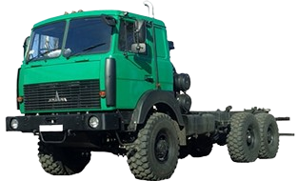 | АВТОМОБИЛИ БОРТОВЫЕ И ШАССИ | Шасси | 3-х осный | 5 | Мощность двигателя: 420 л.с; КП 12JS200TA; грузоподьемность: 21 600 кг. | 1 | 331,431.60
МАЗ-643028-570-011 | 2025 | 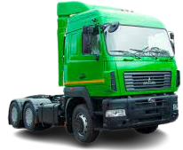 | СЕДЕЛЬНЫЕ ТЯГАЧИ | Тягач | 3-х осный | 5 | Мощность двигателя 423 л. с., КП 16JSDX240TA, грузоподъемность (нагрузка на ССУ): 19 450 кг. | 4 | 296,125.20
МАЗ-643028-8579-011 | 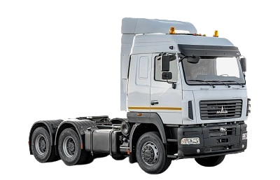 2025 |  | СЕДЕЛЬНЫЕ ТЯГАЧИ | Тягач | 3-х осный | 5 | Мощность двигателя 423 л. с., КП 16JSDX240TA, грузоподъемность (нагрузка на ССУ): 19 500 кг. | 3 | 302,124.00
МАЗ-643028-8579-012 | 2025 |  | СЕДЕЛЬНЫЕ ТЯГАЧИ | Тягач | 3-х осный | 5 | Мощность двигателя 423 л. с., КП 16JSDX240TA, грузоподъемность (нагрузка на ССУ): 22 600 кг. | 9 | 305,992.80
МАЗ-643228-8570-012 | 2025 | 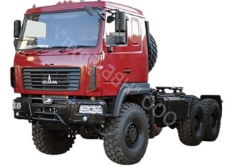 | СЕДЕЛЬНЫЕ ТЯГАЧИ | Тягач | 3-х осный | 5 | Мощность двигателя: 423 л.с; КП 12JSDX240TA; грузоподьемность (нагрузка на ССУ): 21 000 кг. | 3 | 343,128.00
МАЗ-643228-8571-012 | 2025 | 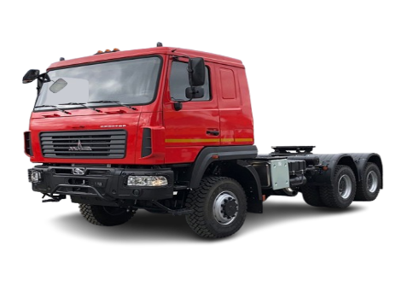 | СЕДЕЛЬНЫЕ ТЯГАЧИ | Тягач | 3-х осный | 5 | Мощность двигателя: 430 л. с., КП 12JS200TA, грузоподъемность (нагрузка на ССУ): 21 000 кг. Bысота по ССУ: 1 550 мм. | 1 | 343,128.00
МАЗ-65012J-8535-000 | 2025 | 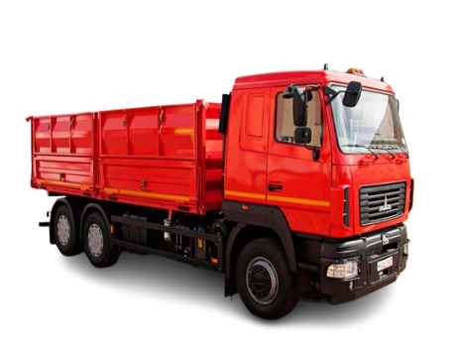 | САМОСВАЛЫ | Самосвал | 3-х осный | 5 | Мощность двигателя: 400 л.с; КП 12JS200TA; грузоподьемность: 12 700 кг. | 2 | 299,490.00
МАЗ-65012В-584-000 | 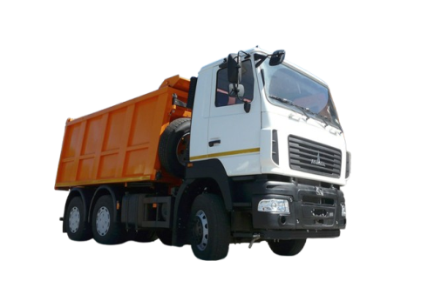 2025 |  | САМОСВАЛЫ | Самосвал | 3-х осный | 5 | Мощность двигателя 333,2 л.с., КП 12JSD200TA, грузоподъемность: 20 050 кг. | 10 | 289,038.00
МАЗ-6501С5-8535-000 | 2025 |  | САМОСВАЛЫ | Самосвал | 3-х осный | 5 | Мощность двигателя 330 л.с., КП 9JS135TA, грузоподъемность: 13 000 кг. | 1 | 284,240.40
МАЗ-365022-540-020 | 2024 | 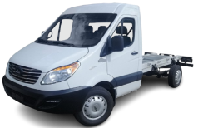 | ГРУЗОВЫЕ МИКРОАВТОБУСЫ | Шасси | 2-х осный | 5 | Мощность двигателя: 150 л.с., КП ZM6T82; топливный бак 80 л. | 10 | 147,660.00
МАЗ-365022-540-020 | 2025 |  | ГРУЗОВЫЕ МИКРОАВТОБУСЫ | Шасси | 2-х осный | 5 | Мощность двигателя: 150 л.с., КП ZM6T82; топливный бак 80 л. | 1 | 147,660.00
МАЗ-3650А0-320-000 | 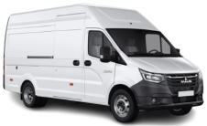 2025 |  | ГРУЗОВЫЕ МИКРОАВТОБУСЫ | Цельнометаллический фургон | 2-х осный | 3 | Мощность двигателя: 150 л.с., КП А31R32V; топливный бак 80 л. | 19 | 138,900.00
МАЗ-281120-0000000-10 | 2025 | 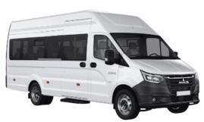 | ПАССАЖИРСКАЯ ТЕХНИКА | Микроавтобус | 2-х осный | 3 | Мощность двигателя: 150 л.с., КП ГАЗ C45R92B, топливный бак 80 л. | 17 | 166,056.00
МАЗ-837810-020 | 2025 | 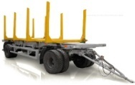 | ПРИЦЕПНАЯ ТЕХНИКА | Сортиментовоз | 2-х осный | - | Грузоподъемность: 15 200 кг. | 2 | 63,056.40
МАЗ-856100-015 | 2024 |  | ПРИЦЕПНАЯ ТЕХНИКА | Прицеп-самосвал | 2-х осный | - | Грузоподьемность: 15 800 кг. | 1 | 76,862.40
МАЗ-856100-015 | 2025 |  | ПРИЦЕПНАЯ ТЕХНИКА | Прицеп-самосвал | 2-х осный | - | Грузоподьемность: 15 800 кг. | 1 | 76,862.40
МАЗ-856100-4022 | 2025 |  | ПРИЦЕПНАЯ ТЕХНИКА | Прицеп-самосвал | 2-х осный | - | Грузоподъемность: 15 800 кг. | 81 | 77,800.80
МАЗ-856102-020-000 | 2025 |  | ПРИЦЕПНАЯ ТЕХНИКА | Прицеп-самосвал | 3-х осный | - | Грузоподьемность: 20 000 кг. | 4 | 132,676.80
МАЗ-857100-4012 | 2025 | 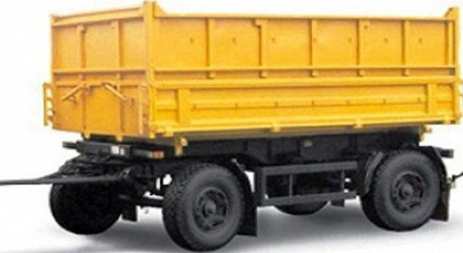 | ПРИЦЕПНАЯ ТЕХНИКА | Прицеп-самосвал | 2-х осный | - | Грузоподъемность: 10 000 кг. | 7 | 61,456.80
МАЗ-870110-1010 | 2025 |  | ПРИЦЕПНАЯ ТЕХНИКА | Прицепное шасси | 2-х осный | - | Грузоподъемность: 14 200 кг. | 3 | 64,497.60
МАЗ-870110-2010 | 2025 | 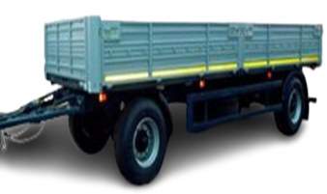 | ПРИЦЕПНАЯ ТЕХНИКА | Бортовой | 2-x осный | - | Грузоподъемность: 13 400 кг. | 2 | 68,575.20
МАЗ-893700-032-000 | 2025 | 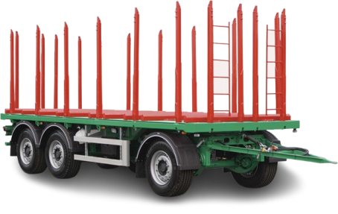 | ПРИЦЕПНАЯ ТЕХНИКА | Сортиментовоз | 3-х осный | - | Грузоподъемность: 21 500 кг | 13 | 104,476.80
МАЗ-893701-032-000 | 2025 |  | ПРИЦЕПНАЯ ТЕХНИКА | Сортиментовоз | 3-х осный | - | Грузоподъемность: 23 200 кг. | 1 | 118,520.40
МАЗ-894700-020-000 | 2025 |  | ПРИЦЕПНАЯ ТЕХНИКА | Сортиментовоз | 4-х осный | - | Грузоподъемность: 33 000 кг. | 1 | Отпускная цена на стадии формирования.
МАЗ-938660-2010 | 2024 |  | ПРИЦЕПНАЯ ТЕХНИКА | Бортовой | 2-х осный | - | Грузоподъемность: 28 400 кг. | 1 | 78,255.60
МАЗ-938660-2010 | 2025 |  | ПРИЦЕПНАЯ ТЕХНИКА | Бортовой | 2-х осный | - | Грузоподъемность: 28 400 кг. | 13 | 78,255.60
МАЗ-938660-2110-000Р1 | 2025 |  | ПРИЦЕПНАЯ ТЕХНИКА | Бортовой | 2-х осный | - | Грузоподьемность: 28 000 кг. | 1 | 78,578.40
МАЗ-973700-020-100 | 2025 |  | ПРИЦЕПНАЯ ТЕХНИКА | Полуприцепное шасси | 3-х осный | - | Грузоподьемность: 35 250 кг. | 10 | 102,000.00
МАЗ-975800-2010 | 2025 |  | ПРИЦЕПНАЯ ТЕХНИКА | Бортовой | 3-х осный | - | Грузоподъемность: 27 500 кг. | 78 | 92,402.40
МАЗ-975800-2012 | 2025 | 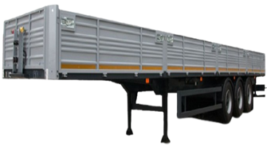 | ПРИЦЕПНАЯ ТЕХНИКА | Бортовой | 3-х осный | - | Грузоподъемность: 27 500 кг. | 40 | 86,262.00
МАЗ-975800-3010 | 2025 | 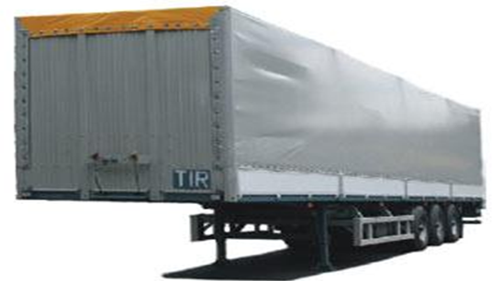 | ПРИЦЕПНАЯ ТЕХНИКА | Тентованный полуприцеп | 3-х осный | - | Грузоподьемность: 26 700 кг. | 2 | 102,774.00
МАЗ-975830-2010 | 2025 | 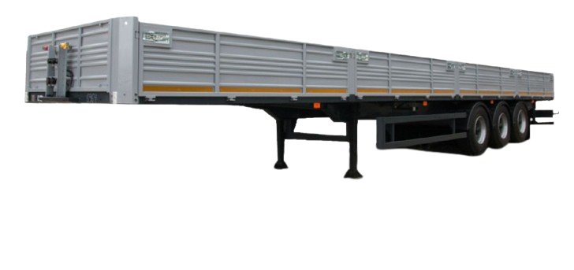 | ПРИЦЕПНАЯ ТЕХНИКА | Полуприцеп | 3-х осный | - | Грузоподьемность: 32 550 кг. | 11 | 88,461.60
МАЗ-975830-3028-000 | 2025 |  | ПРИЦЕПНАЯ ТЕХНИКА | Полуприцеп | 3-х осный | - | Грузоподьемность: 32 250 кг. | 4 | 159,500.40
МАЗ-975830-3061-000 | 2025 | 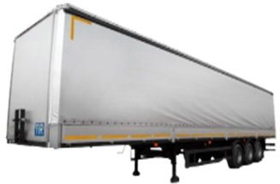 | ПРИЦЕПНАЯ ТЕХНИКА | Шторный | 3-х осный | - | Грузоподъемность: 32 600 кг. | 3 | 138,826.80
МАЗ-991901-020-010 | 2025 |  | ПРИЦЕПНАЯ ТЕХНИКА | Контейнеровоз | 3-х осный | - | Грузоподъемность: 33 600 кг. | 1 | 106,698.00
МАЗ-991902-030-000 | 2025 |  | ПРИЦЕПНАЯ ТЕХНИКА | Контейнеровоз | 4-х осный | - | Грузоподъемность: 41 800 кг. | 1 | 91,440.00

